상품제안서
스마트팝 휴대폰거치대 | 상품코드: F15653

 |  |  |  |  |  |  | 02-412-0044 | www.easy1.co.kr
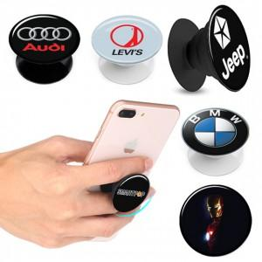

【상세/제작정보】 | <p><span style="font-size: 12pt;"><b>* 배송비- 한박스 500개 / 5000원별도</b></span></p>

【인쇄/포장옵션】 | 에폭시 / 개별케이스

【공급단가】 | 수량 | 300~ | 500~ | 1,000~ | 3,000~ | 5,000~
*VAT별도 | 단가 | 1,210원 | 1,170원 | 1,120원 | 1,080원 | 1,050원

【상품 URL】 | https://easy1.co.kr:443/src/goods_detail.php?gdno=15653

